CARPORT
ISOTRA a.s.
Bílovecká 2411/1, 746 01 Opava |  |  |  |  |  |  |  |  | TEL.: +420 553 685 101 |  |  |  | FAX: +420 553 685 110 |  |  |  |  |  |  |  |  |  |  |  |  |  |  |  |  |  |  |  |  |  |  |  |  |  | www.isotra.cz
Objednávkový formulář ARTOSI - CARPORT
CARPORT PŘÍSTŘEŠEK

Objednávka |  |  |  |  |  |  |  |  |  |  | Objednatel
Číslo zakázky: |  |  |  |  |  |  |  |  |  |  | IČ:
 |  |  |  |  |  |  |  |  |  |  | DIČ:
Objednáno dne: |  |  |  |  |  |  |  |  |  |  | Fakturační adresa:

Telefon:
 |  |  |  |  |  |  |  |  |  |  | Dodací adresa:
Termín dodání:

Pozice | Počet ks | Zkr.2 výrobku | Typ výrobku | Šířka (mm) | Výška = délka (mm) | Barva lakovaných komponentů | Barva střechy | Spád střechy | Přístupový bod | Pomocný přístupový bod | Kotvení rámu | Typ stojky | Stojka A1 | Stojka A1 - Podchozí výška (mm) | Stojka A1 - Posunutí na osu (mm) | Stojka A1 - umístění odtoku | Stojka A3 | Stojka A3 - Podchozí výška (mm) | Stojka A3 - Posunutí na osu (mm) | Stojka A3 - umístění odtoku | Stojka C1 | Stojka C1 - Podchozí výška (mm) | Stojka C1 - Posunutí na osu (mm) | Stojka C1 - umístění odtoku | Stojka C3 | Stojka C3 - Podchozí výška (mm) | Stojka C3 - Posunutí na osu (mm) | Stojka C3 - umístění odtoku | Stojka A2 (dodatečná) | Stojka A2 - Podchozí výška (mm) | Stojka A2 - Posunutí na osu (mm) | Stojka A2 - umístění odtoku | Stojka C2 (dodatečná) | Stojka C2 - Podchozí výška (mm) | Stojka C2 - Posunutí na osu (mm) | Stojka C2 - umístění odtoku | Osvětlení | Umístění osvětlení | Balení
1 | 2 | 3 | 4 | 5 | 6 | 7 | 8 | 9 | 10 | 11 | 12 | 13 | 14 | 15 | 16 | 17 | 18 | 19 | 20 | 21 | 22 | 23 | 24 | 25 | 26 | 27 | 28 | 29 | 30 | 31 | 32 | 33 | 34 | 35 | 36 | 37 | 38 | 39 | 40

Poznámka k zakázce:

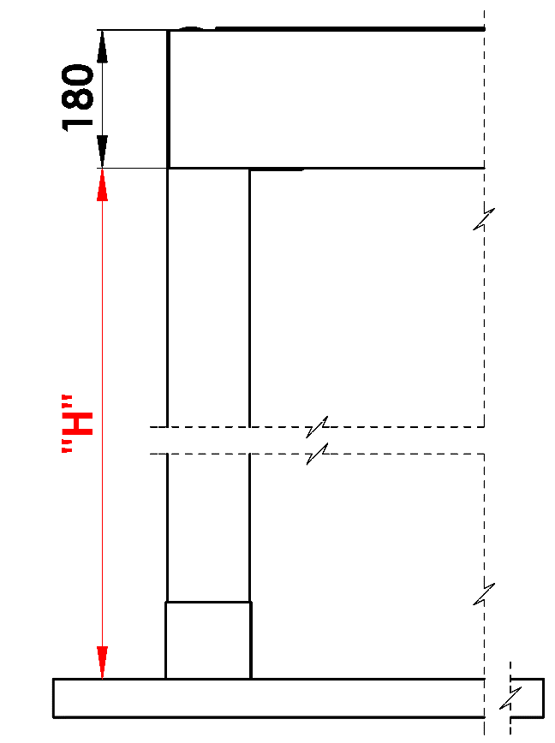
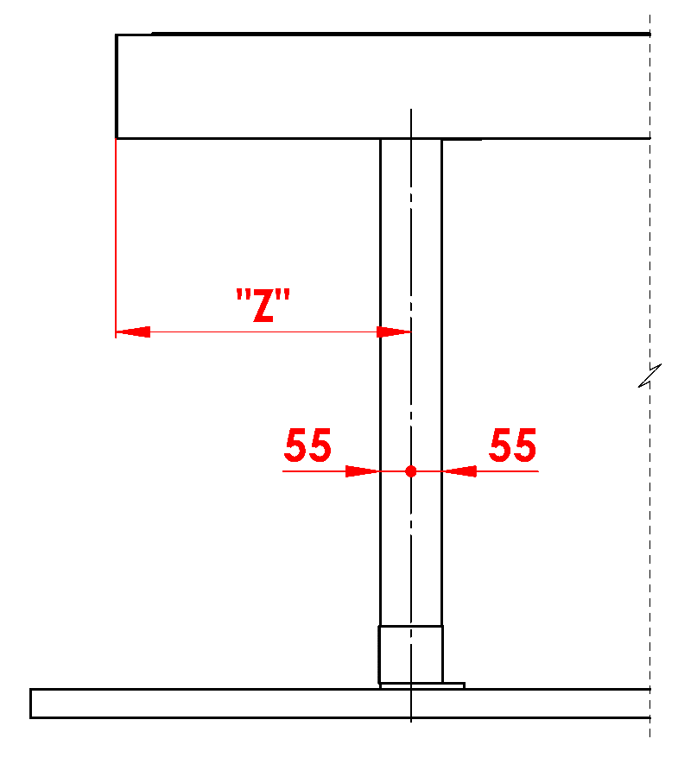
Vysvětlivky:
16/ Podchozí výška v rozmězi 500 - 3000mm. |  |  |  |  |  | S - šířka |  |  |  |  |  |  |  |  |  |  | Podchozí výška |  |  |  |  |  |  | Posun stojky po délce
17/ Posunutí na osu 0mm, nebo také v rozmězí 255 - 1055mm. |  |  |  |  |  | L - délka

Doporučený počet odtoků:
do 12m² plochy pergoly - 1 odtok
nad 12m² plochy pergoly - 2 odtoky
nad 24m² plochy pergoly - doporučujeme 3 odtoky

Poznámky:
Překrývací profily se objednávají samostatně.
Z technologických důvodů nelze opětovně přelakovávat jakýchkoliv profil.

 |  |  |  |  |  |  |  |  |  |  |  |  |  |  |  |  | Umístění odtoku ve stojce

Platnost od: 01.11.2025
Pro veškeré obchodní vztahy platí ustanovení Všeobecných obchodních podmínek společnosti ISOTRA a.s. v platném znění, pokud není stanoveno jinak.

